问题点9
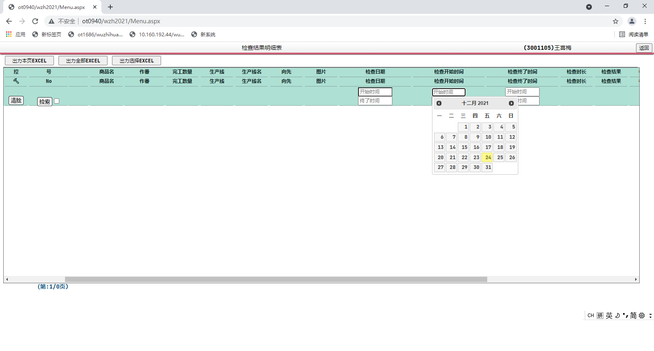

问题点10
号 | 检查id | CD | 作番 | 部门 | 生产线 | 检查者 | 预定检查日 | 开始检查日 | 终了检查日 | 状态 | 结果 | 次数 | 数量 | 删除区分 | 欠品区分 | 治具扫描区分 | 继承CKID | 共享No |  |  |  |  | B2B订单号 | B2B采购单号 |  | 更新者 | 更新日 | 登录者 | 登录日
涂红色表示的意思是？
经调查此2项国内贩卖用得上，所以需要保留
16 | 211215000000000 | YY-0100-MAMF | 9007864798 | 2 | 516 | 3006226 | 12/15/21 | 12/15/21 | 12/15/21 | 1 | OK | 1 | 160 | 0 | 0 | 1 |  |  |  |  |  |  |  |  |  | 3006226 | 12/15/21 | 3006226 | 12/15/21
17 | 211215000000000 | YY-0100-MAMF | 9007864798 | 2 | 516 | 3410775 | 12/15/21 | 12/15/21 | 12/15/21 | 1 | OK | 1 | 160 | 0 | 0 | 1 |  |  |  |  |  |  |  |  |  | 3410775 | 12/15/21 | 3410775 | 12/15/21
18 | 211215000000000 | YY-0100-MAMF | 9007864798 | 2 | 516 | 3006226 | 12/15/21 | 12/15/21 | 12/15/21 | 1 | OK | 1 | 160 | 0 | 0 | 1 |  |  |  |  |  |  |  |  |  | 3006226 | 12/15/21 | 3006226 | 12/15/21
19 | 211215000000000 | YY-0100-MAMF | 9007864798 | 2 | 516 | 3006226 | 12/15/21 | 12/15/21 | 12/15/21 | 1 | OK | 1 | 160 | 0 | 0 | 1 |  |  |  |  |  |  |  |  |  | 3006226 | 12/15/21 | 3006226 | 12/15/21
20 | 211215000000000 | YY-0100-MAMF | 9007864798 | 2 | 516 | 3006624 | 12/15/21 | 12/15/21 | 12/15/21 | 1 | OK | 1 | 160 | 0 | 0 | 1 |  |  |  |  |  |  |  |  |  | 3006624 | 12/15/21 | 3006624 | 12/15/21
21 | 211215000000000 | YY-0100-MAMF | 9007864798 | 2 | 516 | 3006226 | 12/15/21 | 12/15/21 | 12/15/21 | 1 | OK | 1 | 160 | 0 | 0 | 1 |  |  |  |  |  |  |  |  |  | 3006226 | 12/15/21 | 3006226 | 12/15/21
22 | 211215000000000 | YY-0100-MAMF | 9007864798 | 2 | 516 | 3006624 | 12/15/21 | 12/15/21 | 12/15/21 | 1 | OK | 1 | 160 | 0 | 0 | 1 |  |  |  |  |  |  |  |  |  | 3006624 | 12/15/21 | 3006624 | 12/15/21
23 | 211215000000000 | YY-0100-MAMF | 9007864798 | 2 | 516 | 3006226 | 12/15/21 | 12/15/21 | 12/15/21 | 1 | OK | 1 | 160 | 0 | 0 | 1 |  |  |  |  |  |  |  |  |  | 3006226 | 12/15/21 | 3006226 | 12/15/21
24 | 211215000000000 | YY-0100-MAMF | 9007864798 | 2 | 516 | 3006624 | 12/15/21 | 12/15/21 | 12/15/21 | 1 | OK | 1 | 160 | 0 | 0 | 1 |  |  |  |  |  |  |  |  |  | 3006624 | 12/15/21 | 3006624 | 12/15/21
25 | 211215000000000 | YY-0100-MAMF | 9007864798 | 2 | 516 | 3006226 | 12/15/21 | 12/15/21 | 12/15/21 | 1 | OK | 1 | 160 | 0 | 0 | 1 |  |  |  |  |  |  |  |  |  | 3006226 | 12/15/21 | 3006226 | 12/15/21
26 | 211215000000000 | YY-0100-MAMF | 9007864798 | 2 | 516 | 3006624 | 12/15/21 | 12/15/21 | 12/15/21 | 1 | OK | 1 | 160 | 0 | 0 | 1 |  |  |  |  |  |  |  |  |  | 3006624 | 12/15/21 | 3006624 | 12/15/21
27 | 211215000000000 | YY-0100-MAMF | 9007864798 | 2 | 516 | 3006624 | 12/15/21 | 12/15/21 | 12/15/21 | 1 | OK | 1 | 160 | 0 | 0 | 1 |  |  |  |  |  |  |  |  |  | 3006624 | 12/15/21 | 3006624 | 12/15/21
28 | 211215000000000 | YY-0100-MAMF | 9007864798 | 2 | 516 | 3006624 | 12/15/21 | 12/15/21 | 12/15/21 | 1 | OK | 1 | 160 | 0 | 0 | 1 |  |  |  |  |  |  |  |  |  | 3006624 | 12/15/21 | 3006624 | 12/15/21
29 | 211215000000000 | YY-0100-MAMF | 9007864798 | 2 | 516 | 3006226 | 12/15/21 | 12/15/21 | 12/15/21 | 1 | OK | 1 | 160 | 0 | 0 | 1 |  |  |  |  |  |  |  |  |  | 3006226 | 12/15/21 | 3006226 | 12/15/21
30 | 211215000000000 | YY-0100-MAMF | 9007864798 | 2 | 516 | 3006624 | 12/15/21 | 12/15/21 | 12/15/21 | 1 | OK | 1 | 160 | 0 | 0 | 1 |  |  |  |  |  |  |  |  |  | 3006624 | 12/15/21 | 3006624 | 12/15/21
31 | 211215000000000 | YY-0100-MAMF | 9007864798 | 2 | 516 | 3006226 | 12/15/21 | 12/15/21 | 12/15/21 | 1 | OK | 1 | 160 | 0 | 0 | 1 |  |  |  |  |  |  |  |  |  | 3006226 | 12/15/21 | 3006226 | 12/15/21
32 | 211215000000000 | YY-0100-MAMF | 9007864798 | 2 | 516 | 3006624 | 12/15/21 | 12/15/21 | 12/15/21 | 1 | OK | 1 | 160 | 0 | 0 | 1 |  |  |  |  |  |  |  |  |  | 3006624 | 12/15/21 | 3006624 | 12/15/21
33 | 211215000000000 | YY-0100-MAMF | 9007864798 | 2 | 516 | 3006624 | 12/15/21 | 12/15/21 | 12/15/21 | 1 | OK | 1 | 160 | 0 | 0 | 1 |  |  |  |  |  |  |  |  |  | 3006624 | 12/15/21 | 3006624 | 12/15/21

以下为国内贩卖导出数据

此2列表示的内容一致，请删除一列修正为姓名或其中的一列
号 | 检查id | CD | 作番 | 部门 | 生产线 | 检查者 | 预定检查日 | 开始检查日 | 终了检查日 | 状态 | 结果 | 次数 | 数量 | 删除区分 | 欠品区分 | 治具扫描区分 | 继承CKID | 共享No |  |  |  |  | B2B订单号 | B2B采购单号 |  | 更新者 | 更新日 | 登录者 | 登录日
1 | 210811141926777 | CHFDKDMAAAAXXJX | 9006995267 | 1 | 984 | admin | 8/11/21 | 8/11/21 |  | 0 | OK | 1 | 1 | 0 | 0 | 0 |  |  | 2050 | 760 | 2015 | 703 | DL0000001496702 | 4 | 300603 | 300603 | 8/20/21 | admin | 8/11/21
2 | 210811142053764 | CHFDKDW1AAAXTJL | 9006995645 | 1 | 922 | admin | 8/11/21 | 8/11/21 |  | 0 | OK | 1 | 1 | 0 | 0 | 1 |  |  | 2010 | 850 |  |  | DL0000001486043 | 1 | 300603 | 300603 | 8/20/21 | admin | 8/11/21
3 | 210811142954992 | CHFDKDW1AAAXTJL | 9006995645 | 1 | 922 | admin | 8/11/21 | 8/11/21 | 8/11/21 | 1 | OK | 1 | 1 | 0 | 0 | 1 |  |  | 2010 | 850 |  |  | DL0000001486043 | 1 | 300603 | 300603 | 8/20/21 | admin | 8/11/21
国内贩卖导出数据，涂红色部分能否追加上标题，就是修正的内容
另外：更新者希望追加上姓名
4 | 210811154857738 | CHFDKDW1AAAXTJL | 9006995645 | 1 | 922 | admin | 8/11/21 | 8/11/21 |  | 0 | 待 | 1 | 1 | 0 | 0 | 1 |  |  | 2010 | 850 |  |  | DL0000001486043 | 1 |  | admin | 8/11/21 | admin | 8/11/21
5 | 210811155025176 | CHFDKDW1AAAXTJL | 9006995645 | 1 | 922 | admin | 8/11/21 | 8/11/21 |  | 0 | 待 | 1 | 1 | 0 | 0 | 1 |  |  | 2010 | 850 |  |  | DL0000001486043 | 1 |  | admin | 8/11/21 | admin | 8/11/21
6 | 210811160053347 | CHFDKDW1AAAXTJL | 9006995645 | 1 | 922 | admin | 8/11/21 | 8/11/21 |  | 0 | 待 | 1 | 1 | 0 | 0 | 1 |  |  | 2010 | 850 |  |  | DL0000001486043 | 1 |  | admin | 8/11/21 | admin | 8/11/21
7 | 210811160116405 | CHFDKDW1AAAXTJL | 9006995645 | 1 | 922 | admin | 8/11/21 | 8/11/21 |  | 0 | 待 | 1 | 1 | 0 | 0 | 1 |  |  | 2010 | 850 |  |  | DL0000001486043 | 1 |  | admin | 8/11/21 | admin | 8/11/21
8 | 210811160750780 | CHFDKDW1AAAXTJL | 9006995645 | 1 | 922 | admin | 8/11/21 | 8/11/21 |  | 0 | 待 | 1 | 1 | 0 | 0 | 0 |  |  | 2010 | 850 |  |  | DL0000001486043 | 1 |  | admin | 8/11/21 | admin | 8/11/21
9 | 210811161550926 | CHFDKDW1AAAXTJL | 9006995645 | 1 | 922 | admin | 8/11/21 | 8/11/21 | 8/12/21 | 1 | OK | 1 | 1 | 0 | 0 | 1 |  |  | 2010 | 850 |  |  | DL0000001486043 | 1 | 300603 | 300603 | 8/20/21 | admin | 8/12/21
10 | 210812133318037 | CHFDKDW1AAAXTJL | 9006995645 | 1 | 922 | admin | 8/11/21 | 8/12/21 |  | 0 | 待 | 1 | 1 | 0 | 0 | 0 |  |  | 2010 | 850 |  |  | DL0000001486043 | 1 |  | admin | 8/12/21 | admin | 8/12/21
11 | 210812154157375 | CHFDLDMAAABXXJX | 9006995348 | 1 | 984 | 300450 | 8/11/21 | 8/12/21 |  | 0 | 待 | 1 | 1 | 0 | 0 | 0 |  |  | 2325 | 770 | 2290 | 713 | DL0000001496162 | 4 |  | 300450 | 8/12/21 | 300450 | 8/12/21
12 | 210812154558442 | CHFDLDMAAABXXJX | 9006995348 | 1 | 984 | 300450 | 8/11/21 | 8/12/21 |  | 0 | 待 | 1 | 1 | 0 | 0 | 0 |  |  | 2325 | 770 | 2290 | 713 | DL0000001496162 | 4 |  | 300450 | 8/12/21 | 300450 | 8/12/21
13 | 210812155157977 | CHFDLDMAAABXXJX | 9006995348 | 1 | 984 | admin | 8/11/21 | 8/12/21 |  | 0 | 待 | 1 | 1 | 0 | 0 | 0 |  |  | 2325 | 770 | 2290 | 713 | DL0000001496162 | 4 |  | admin | 8/12/21 | admin | 8/12/21

问题点11
号 | 生成实际日YMD | cd | 商品名 | 作番 | 完工数量 | 生产线 | 生产线名 | 向先 | 图片 | 检查日期 | 检查开始时间 | 检查终了时间 | 检查时长 | 检查结果 | 检查者 | 修正者 | 备注 | 部门 | 检查者生产线 | 班直
49 | 2021-12-16 | DZ0115MAMF | 17旭化成様M引違本体CLAA0924DZ | 9007864808 | 20 | 516 | 复合拉门D | HF08 |  | 2021-12-17 | 12/17/21 | 12/17/21 | 1897 | OK | 3006930(刘双双) | () |  | 2 | 4 | 2直
48 | 2021-12-16 | DZ0115MAMF | 17旭化成様M引違本体CLAA0924DZ | 9007864808 | 20 | 516 | 复合拉门D | HF08 |  | 2021-12-17 | 12/17/21 | 12/17/21 | 1725 | OK | 3410775(王婷婷) | () |  | 2 | 4 | 2直
47 | 2021-12-16 | DZ0115MAMF | 17旭化成様M引違本体CLAA0924DZ | 9007864808 | 20 | 516 | 复合拉门D | HF08 |  | 2021-12-17 | 12/17/21 | 12/17/21 | 1064 | OK | 3006226(王艳平) | () |  | 2 | 4 | 2直
46 | 2021-12-16 | DZ0115MAMF | 17旭化成様M引違本体CLAA0924DZ | 9007864808 | 20 | 516 | 复合拉门D | HF08 |  | 2021-12-17 | 12/17/21 | 12/17/21 | 1048 | OK | 3006930(刘双双) | () |  | 2 | 4 | 2直
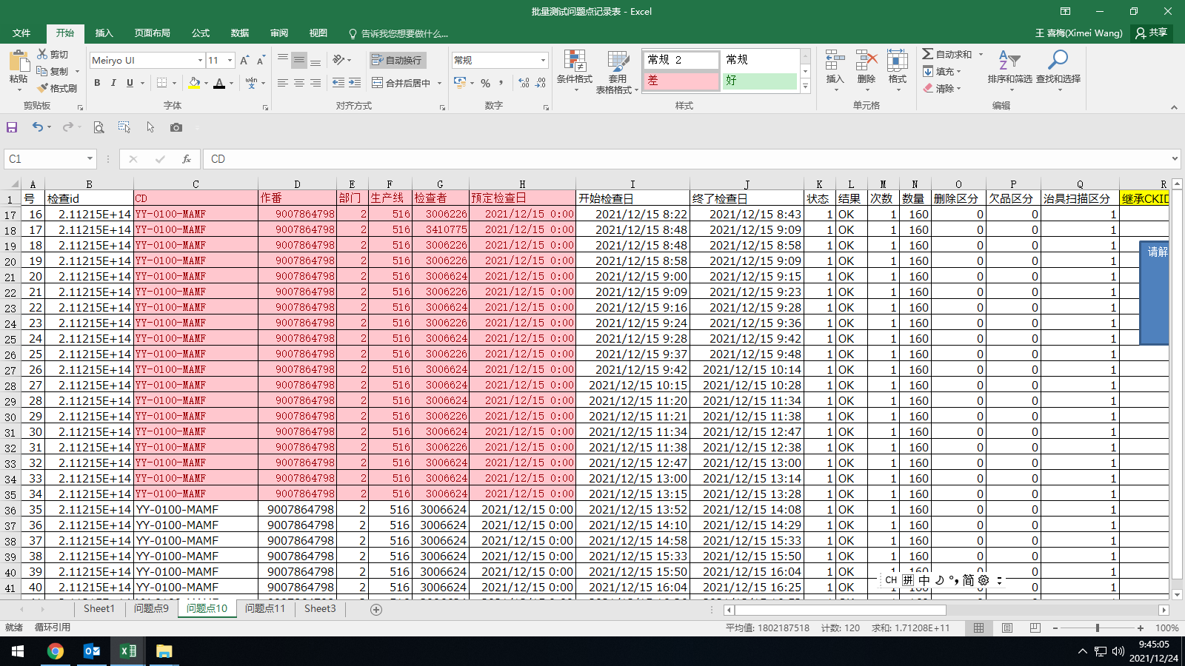
53 | 2021-12-16 | DZ0115MAMF | 17旭化成様M引違本体CLAA0924DZ | 9007864808 | 20 | 516 | 复合拉门D | HF08 |  | 2021-12-17 | 12/17/21 | 12/17/21 | 1046 | OK | 3410775(王婷婷) | () |  | 2 | 4 | 2直
52 | 2021-12-16 | DZ0115MAMF | 17旭化成様M引違本体CLAA0924DZ | 9007864808 | 20 | 516 | 复合拉门D | HF08 |  | 2021-12-17 | 12/17/21 | 12/17/21 | 945 | OK | 3006226(王艳平) | () |  | 2 | 4 | 2直
51 | 2021-12-16 | DZ0115MAMF | 17旭化成様M引違本体CLAA0924DZ | 9007864808 | 20 | 516 | 复合拉门D | HF08 |  | 2021-12-17 | 12/17/21 | 12/17/21 | 1025 | OK | 3006930(刘双双) | () |  | 2 | 4 | 2直
50 | 2021-12-16 | DZ0115MAMF | 17旭化成様M引違本体CLAA0924DZ | 9007864808 | 20 | 516 | 复合拉门D | HF08 |  | 2021-12-17 | 12/17/21 | 12/17/21 | 1549 | OK | 3410775(王婷婷) | () |  | 2 | 4 | 2直
45 | 2021-12-16 | DZ0115MAMF | 17旭化成様M引違本体CLAA0924DZ | 9007864808 | 20 | 516 | 复合拉门D | HF08 |  | 2021-12-17 | 12/17/21 | 12/17/21 | 865 | OK | 3006226(王艳平) | () |  | 2 | 4 | 2直
44 | 2021-12-16 | DZ0115MAMF | 17旭化成様M引違本体CLAA0924DZ | 9007864808 | 20 | 516 | 复合拉门D | HF08 |  | 2021-12-17 | 12/17/21 | 12/17/21 | 837 | OK | 3410775(王婷婷) | () |  | 2 | 4 | 2直
42 | 2021-12-16 | DZ0115MAMF | 17旭化成様M引違本体CLAA0924DZ | 9007864808 | 20 | 516 | 复合拉门D | HF08 |  | 2021-12-17 | 12/17/21 | 12/17/21 | 1091 | OK | 3410775(王婷婷) | () |  | 2 | 4 | 2直
41 | 2021-12-16 | DZ0115MAMF | 17旭化成様M引違本体CLAA0924DZ | 9007864808 | 20 | 516 | 复合拉门D | HF08 |  | 2021-12-17 | 12/17/21 | 12/17/21 | 766 | OK | 3410775(王婷婷) | () | 魏黎正非引手侧H材隆起（安相国） | 2 | 4 | 2直
40 | 2021-12-16 | DZ0115MAMF | 17旭化成様M引違本体CLAA0924DZ | 9007864808 | 20 | 516 | 复合拉门D | HF08 |  | 2021-12-17 | 12/17/21 | 12/17/21 | 731 | OK | 3410775(王婷婷) | () |  | 2 | 4 | 2直
27 | 2021-12-15 | YY0132MAMF | 19旭化成様Mトイレ引戸本体LAA0724J右YY | 9007864806 | 20 | 516 | 复合拉门D | HF08 |  | 2021-12-16 | 12/17/21 | 12/17/21 | 1409 | OK | 3004045(孙鸿霞) | () |  | 2 | 4 | 3直
26 | 2021-12-15 | YY0132MAMF | 19旭化成様Mトイレ引戸本体LAA0724J右YY | 9007864806 | 20 | 516 | 复合拉门D | HF08 |  | 2021-12-16 | 12/17/21 | 12/17/21 | 1220 | OK | 3004045(孙鸿霞) | () |  | 2 | 4 | 3直
25 | 2021-12-15 | YY0132MAMF | 19旭化成様Mトイレ引戸本体LAA0724J右YY | 9007864806 | 20 | 516 | 复合拉门D | HF08 |  | 2021-12-16 | 12/17/21 | 12/17/21 | 1121 | OK | 3004045(孙鸿霞) | () |  | 2 | 4 | 3直
24 | 2021-12-15 | YY0132MAMF | 19旭化成様Mトイレ引戸本体LAA0724J右YY | 9007864806 | 20 | 516 | 复合拉门D | HF08 |  | 2021-12-16 | 12/17/21 | 12/17/21 | 1082 | OK | 3004045(孙鸿霞) | () |  | 2 | 4 | 3直
8 | 2021-12-15 | DZ0108MAMF | 17旭化成様M引違本体LAA08524DZ | 9007864802 | 20 | 516 | 复合拉门D | HF08 |  | 2021-12-16 | 12/17/21 | 12/17/21 | 1164 | OK | 3004045(孙鸿霞) | () |  | 2 | 4 | 3直
7 | 2021-12-15 | DZ0108MAMF | 17旭化成様M引違本体LAA08524DZ | 9007864802 | 20 | 516 | 复合拉门D | HF08 |  | 2021-12-16 | 12/16/21 | 12/17/21 | 2156 | OK | 3004045(孙鸿霞) | () |  | 2 | 4 | 3直
6 | 2021-12-15 | DZ0108MAMF | 17旭化成様M引違本体LAA08524DZ | 9007864802 | 20 | 516 | 复合拉门D | HF08 |  | 2021-12-16 | 12/16/21 | 12/16/21 | 1267 | OK | 3004045(孙鸿霞) | () |  | 2 | 4 | 3直
5 | 2021-12-15 | DZ0108MAMF | 17旭化成様M引違本体LAA08524DZ | 9007864802 | 20 | 516 | 复合拉门D | HF08 |  | 2021-12-16 | 12/16/21 | 12/16/21 | 1286 | OK | 3004045(孙鸿霞) | () |  | 2 | 4 | 3直
38 | 2021-12-15 | YY0120MAMF | 17旭化成様Mトイレ引戸本体LAA0820JYY | 9007864804 | 20 | 516 | 复合拉门D | HF08 |  | 2021-12-16 | 12/16/21 | 12/16/21 | 2218 | OK | 3006624(窦红星) | () |  | 2 | 4 | 2直
37 | 2021-12-15 | YY0120MAMF | 17旭化成様Mトイレ引戸本体LAA0820JYY | 9007864804 | 20 | 516 | 复合拉门D | HF08 |  | 2021-12-16 | 12/16/21 | 12/16/21 | 988 | OK | 3006624(窦红星) | () |  | 2 | 4 | 2直
36 | 2021-12-15 | YY0120MAMF | 17旭化成様Mトイレ引戸本体LAA0820JYY | 9007864804 | 20 | 516 | 复合拉门D | HF08 |  | 2021-12-16 | 12/16/21 | 12/16/21 | 721 | OK | 3006624(窦红星) | () |  | 2 | 4 | 2直
35 | 2021-12-15 | YY0120MAMF | 17旭化成様Mトイレ引戸本体LAA0820JYY | 9007864804 | 20 | 516 | 复合拉门D | HF08 |  | 2021-12-16 | 12/16/21 | 12/16/21 | 1243 | OK | 3006624(窦红星) | () |  | 2 | 4 | 2直
20 | 2021-12-15 | DD0093MAMF | 17旭化成様M引戸本体LAA0824DD | 9007864800 | 20 | 516 | 复合拉门D | HF08 |  | 2021-12-16 | 12/16/21 | 12/16/21 | 674 | OK | 3410775(王婷婷) | () |  | 2 | 4 | 2直
19 | 2021-12-15 | DD0093MAMF | 17旭化成様M引戸本体LAA0824DD | 9007864800 | 20 | 516 | 复合拉门D | HF08 |  | 2021-12-16 | 12/16/21 | 12/16/21 | 660 | OK | 3006624(窦红星) | () |  | 2 | 4 | 2直
18 | 2021-12-15 | DD0093MAMF | 17旭化成様M引戸本体LAA0824DD | 9007864800 | 20 | 516 | 复合拉门D | HF08 |  | 2021-12-16 | 12/16/21 | 12/16/21 | 755 | OK | 3410775(王婷婷) | () |  | 2 | 4 | 2直
17 | 2021-12-15 | DD0093MAMF | 17旭化成様M引戸本体LAA0824DD | 9007864800 | 20 | 516 | 复合拉门D | HF08 |  | 2021-12-16 | 12/16/21 | 12/16/21 | 825 | OK | 3006624(窦红星) | () |  | 2 | 4 | 2直
16 | 2021-12-15 | DD0093MAMF | 17旭化成様M引戸本体LAA0824DD | 9007864800 | 20 | 516 | 复合拉门D | HF08 |  | 2021-12-16 | 12/16/21 | 12/16/21 | 656 | OK | 3006624(窦红星) | () |  | 2 | 4 | 2直
15 | 2021-12-15 | DD0093MAMF | 17旭化成様M引戸本体LAA0824DD | 9007864800 | 20 | 516 | 复合拉门D | HF08 |  | 2021-12-16 | 12/16/21 | 12/16/21 | 1638 | OK | 3006624(窦红星) | () |  | 2 | 4 | 2直
23 | 2021-12-15 | DD0093MAMF | 17旭化成様M引戸本体LAA0824DD | 9007864800 | 20 | 516 | 复合拉门D | HF08 |  | 2021-12-16 | 12/16/21 | 12/16/21 | 861 | OK | 3410775(王婷婷) | () |  | 2 | 4 | 2直
22 | 2021-12-15 | DD0093MAMF | 17旭化成様M引戸本体LAA0824DD | 9007864800 | 20 | 516 | 复合拉门D | HF08 |  | 2021-12-16 | 12/16/21 | 12/16/21 | 756 | OK | 3006624(窦红星) | () |  | 2 | 4 | 2直
21 | 2021-12-15 | DD0093MAMF | 17旭化成様M引戸本体LAA0824DD | 9007864800 | 20 | 516 | 复合拉门D | HF08 |  | 2021-12-16 | 12/16/21 | 12/16/21 | 741 | OK | 3006624(窦红星) | () |  | 2 | 4 | 2直
14 | 2021-12-15 | DD0093MAMF | 17旭化成様M引戸本体LAA0824DD | 9007864800 | 20 | 516 | 复合拉门D | HF08 |  | 2021-12-16 | 12/16/21 | 12/16/21 | 780 | OK | 3410775(王婷婷) | () |  | 2 | 4 | 2直
13 | 2021-12-15 | DD0093MAMF | 17旭化成様M引戸本体LAA0824DD | 9007864800 | 20 | 516 | 复合拉门D | HF08 |  | 2021-12-16 | 12/16/21 | 12/16/21 | 690 | OK | 3006624(窦红星) | () |  | 2 | 4 | 2直
12 | 2021-12-15 | DD0093MAMF | 17旭化成様M引戸本体LAA0824DD | 9007864800 | 20 | 516 | 复合拉门D | HF08 |  | 2021-12-16 | 12/16/21 | 12/16/21 | 1306 | OK | 3410775(王婷婷) | () |  | 2 | 4 | 2直
11 | 2021-12-15 | DD0093MAMF | 17旭化成様M引戸本体LAA0824DD | 9007864800 | 20 | 516 | 复合拉门D | HF08 |  | 2021-12-16 | 12/16/21 | 12/16/21 | 614 | OK | 3006624(窦红星) | () |  | 2 | 4 | 2直
10 | 2021-12-15 | DD0093MAMF | 17旭化成様M引戸本体LAA0824DD | 9007864800 | 20 | 516 | 复合拉门D | HF08 |  | 2021-12-16 | 12/16/21 | 12/16/21 | 816 | OK | 3006624(窦红星) | () |  | 2 | 4 | 2直
9 | 2021-12-15 | DD0093MAMF | 17旭化成様M引戸本体LAA0824DD | 9007864800 | 20 | 516 | 复合拉门D | HF08 |  | 2021-12-16 | 12/16/21 | 12/16/21 | 849 | OK | 3410775(王婷婷) | () |  | 2 | 4 | 2直
34 | 2021-12-15 | YY0120MAMF | 17旭化成様Mトイレ引戸本体LAA0820JYY | 9007864804 | 20 | 516 | 复合拉门D | HF08 |  | 2021-12-16 | 12/16/21 | 12/16/21 | 956 | OK | 3410775(王婷婷) | () |  | 2 | 4 | 2直
33 | 2021-12-15 | YY0120MAMF | 17旭化成様Mトイレ引戸本体LAA0820JYY | 9007864804 | 20 | 516 | 复合拉门D | HF08 |  | 2021-12-16 | 12/16/21 | 12/16/21 | 986 | OK | 3006624(窦红星) | () |  | 2 | 4 | 2直
32 | 2021-12-15 | YY0120MAMF | 17旭化成様Mトイレ引戸本体LAA0820JYY | 9007864804 | 20 | 516 | 复合拉门D | HF08 |  | 2021-12-16 | 12/16/21 | 12/16/21 | 879 | OK | 3410775(王婷婷) | () |  | 2 | 4 | 2直
30 | 2021-12-15 | YY0120MAMF | 17旭化成様Mトイレ引戸本体LAA0820JYY | 9007864804 | 20 | 516 | 复合拉门D | HF08 |  | 2021-12-16 | 12/16/21 | 12/16/21 | 897 | OK | 3006624(窦红星) | () |  | 2 | 4 | 2直
29 | 2021-12-15 | YY0120MAMF | 17旭化成様Mトイレ引戸本体LAA0820JYY | 9007864804 | 20 | 516 | 复合拉门D | HF08 |  | 2021-12-16 | 12/16/21 | 12/16/21 | 862 | OK | 3006624(窦红星) | () |  | 2 | 4 | 2直
28 | 2021-12-15 | YY0120MAMF | 17旭化成様Mトイレ引戸本体LAA0820JYY | 9007864804 | 20 | 516 | 复合拉门D | HF08 |  | 2021-12-16 | 12/16/21 | 12/16/21 | 974 | OK | 3410775(王婷婷) | () |  | 2 | 4 | 2直

问题点12
检查结果明细表
检查结果一览

